Sheet1
ID | 模块 | 子模块 | 输入 | 输出 | 测试结果 时间 系统 版本 设备型号 测试人

PHB-001 | 入口&出口 | 入口 | 等级≥15Lv开启 | 左侧滑动菜单由隐藏变为显示； | p
PHB-002 |  |  | 点击主界面好友按钮 | 有按钮反馈并进入好友界面； | p
PHB-003 |  |  | 拖拽主界面其他地图功能移至按钮下点击 | 不会造成穿透； | p
PHB-004 |  | 出口 | 1、打开好友界面 2、点击好友界面右上角返回按钮 | 关闭好友界面 | p

PHB-003 | UI | 好友界面 | 1、打开好友界面 2、观察好友界面Title | 显示“QQ或微信”“好友”“申请”“添加”字样,4个分页签。 | p
PHB-004 |  |  |  | 文字美观，位置正确 | p
PHB-005 |  | QQ或微信页签 | 观察QQ或微信页签 | 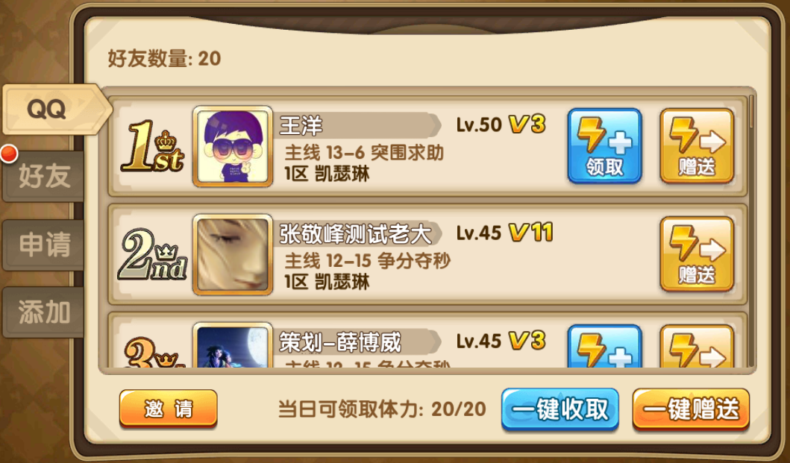 | p
PHB-006 |  |  | 点击QQ或微信页签的玩家头像（如图） | 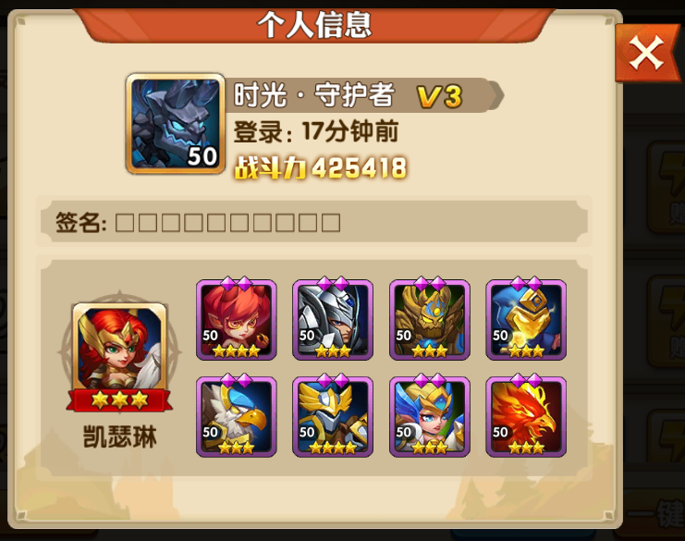 | p
PHB-007 |  |  | 查看QQ或微信列表 | 显示排名、QQ或微信头像、好友的昵称、主线副本通关数、所在区服、玩家等级、vip等级、领取/赠送体力按钮
PHB-008 |  |  | 查看列表条目 | 显示所有好友，最多100条 | p
PHB-009 |  |  |  | 显示玩家自己排名，自己的条目左上角显示“自己”标签 | p
PHB-010 |  |  | 列表上方 | 显示好友数量 | p
PHB-011 |  |  | 列表下方 | 显示邀请按钮、当日可领取体力xx/60、一键领取与一键赠送按钮 | p
PHB-012 |  | 好友页签 | 观察好友页签 | 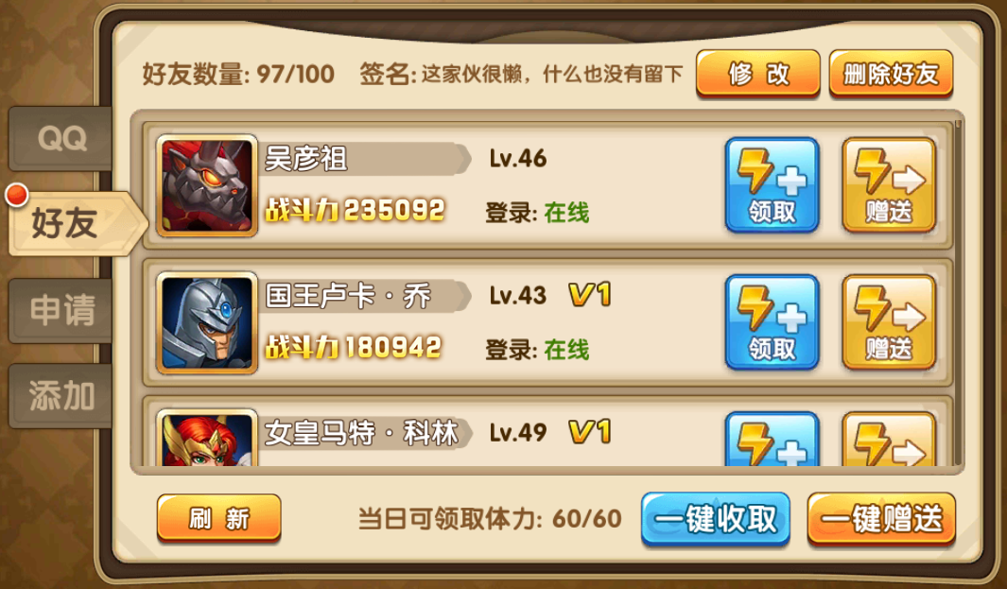 | p
PHB-013 |  |  |  |  | p
PHB-014 |  |  |  |  | p
PHB-015 |  |  |  |  | p
PHB-016 |  |  |  |  | p
PHB-017 |  |  |  |  | p
PHB-018 |  |  |  |  | p
PHB-019 |  |  |  |  | p
PHB-020 |  |  |  |  | p
PHB-021 |  |  |  |  | p
PHB-022 |  |  |  |  | p
PHB-023 |  |  |  |  | p
PHB-024 |  |  |  |  | p
PHB-025 |  |  | 查看好友 | 显示头像、角色名、玩家等级、战斗力、vip等级、登陆状态、领取/赠送体力按钮 | p
PHB-026 |  |  | 查看列表条目 | 显示所有好友，最多100条 | p
PHB-027 |  |  | 列表上方 | 显示好友数量,签名,修改签名与删除好友按钮 | p
PHB-028 |  |  | 列表下方 | 显示刷新按钮、当日可领取体力xx/60、一键领取与一键赠送按钮 | p
PHB-029 |  | 申请页签 | 观察申请页签 | 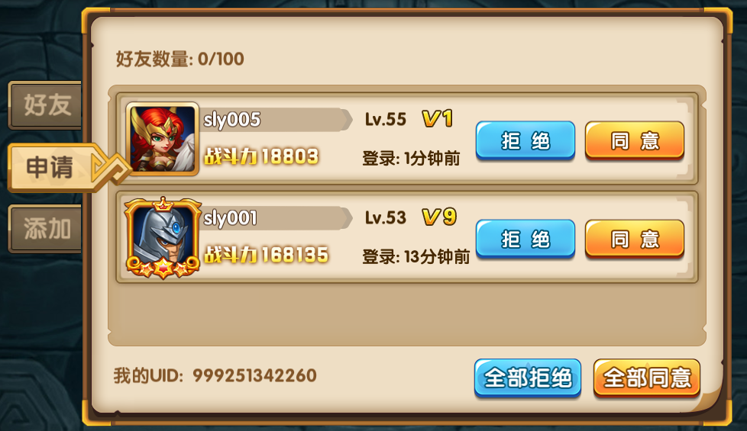 | p
PHB-030 |  |  | 点击申请页签的玩家头像（如图） | 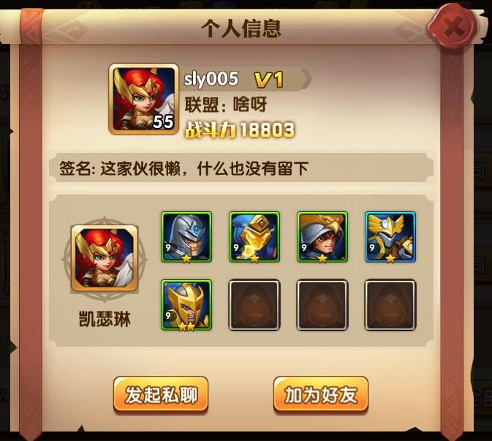 | p
PHB-031 |  |  | 查看验证信息 | 显示头像、角色名、玩家等级、战斗力、vip等级、登陆状态、拒绝/同意按钮 | p
PHB-032 |  |  | 查看列表条目 | 显示所有申请的玩家 | p
PHB-033 |  |  | 列表上方 | 显示好友数量 | p
PHB-034 |  |  | 列表下方 | 显示玩家UID、全部拒绝与全部同意按钮 | p
PHB-035 |  | 添加页签 | 观察添加页签 | 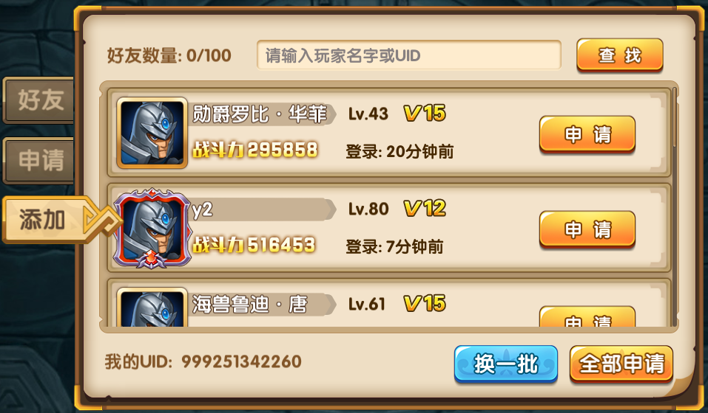 | p
PHB-036 |  |  | 点击添加页签的玩家头像（如图） |  | p
PHB-037 |  |  | 查看添加列表 | 显示头像、角色名、玩家等级、战斗力、vip等级、登陆状态、添加按钮 | p
PHB-038 |  |  | 查看列表条目 | 显示所有可申请和已申请的玩家 | p
PHB-039 |  |  |  | 最多显示10条 | p
PHB-040 |  |  | 列表上方 | 显示好友数量、查找框与查找按钮 | p
PHB-041 |  |  | 列表下方 | 显示玩家UID、换一批与全部添加按钮 | p

PHB-042 | QQ或微信页签显示 | 排序 | 查看好友列表排序 | 每次打开好友界面,后端发送数据给前端,不进行排序,前端收到数据后进行排序
PHB-043 |  |  | 排序规则 | 等级＞主线副本通关数
PHB-044 |  | 邀请 | 点击邀请按钮 | 打开对应该的App（QQ或微信）
PHB-045 |  |  | 在对应的App里点击取消按钮 | 返回游戏，提示“您取消了操作。”
PHB-046 |  |  | 在对应的App里选择一个群或个人，点击 | 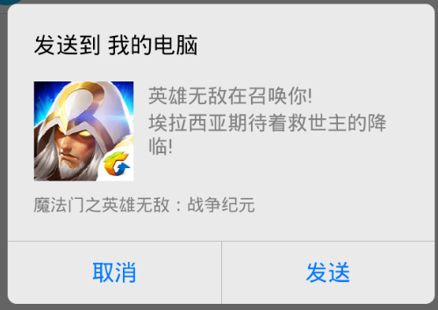 弹出提示框
PHB-047 |  |  | 点击取消按钮 | 关闭提示框，停留在对应App界面
PHB-048 |  |  | 点击发送按钮 | 进入对应该群或个人聊天窗口
PHB-049 |  |  |  | 弹出提示框
PHB-050 |  |  | 点击留在QQ或微信 | 关闭提示框，停留在对应该群或个人聊天窗口
PHB-051 |  |  | 【接上】点击左上角返回按钮 | 返回游戏
PHB-052 |  |  | 点击返回英雄无敌按钮 | 返回游戏
PHB-053 |  | 人数 | 查看好友上限 | 无上限，玩家有多少平台好友就显示多少
PHB-054 | 好友页签显示 | 列表排序 | 查看好友列表排序 | 每次打开好友界面,后端发送数据给前端,不进行排序,前端收到数据后进行排序
PHB-055 |  |  | 排序规则（举例） | 在线：【领取】（当都在线时登陆时间晚>登陆时间早）> 登录：2小时前【领取】> 登录：14小时前【领取】> 在线：（当都在线时登陆时间晚>登陆时间早） > 登录：2小时前 > 登录：18小时前
PHB-056 |  | 刷新 | 1、打开好友界面 2、查看好友信息 | 好友正常上下滚动显示 | p
PHB-057 |  |  |  | 好友信息显示正确 | p
PHB-058 |  |  | 1、打开好友界面 2、一直滚动信息到最下方 | 最多可显示100条好友信息 | p
PHB-059 |  |  | 好友是否实时刷新数据 | 不是实时刷新数据 | p
PHB-060 |  |  | 好友是否为定时刷新数据 | 是定时刷新数据 | p
PHB-061 |  |  | 查看刷新间隔 |  | p
PHB-062 |  |  | 刷新时间点取客户端时间 | 列表不刷新 | p
PHB-063 |  |  | 刷新时间点取服务器时间 | 列表不刷新 | p
PHB-064 |  |  | 刷新时间点取服务器开服时间至开服后每间隔1小时的时间点 | 刷新列表 | p
PHB-065 |  |  | 查看各个列表的二级界面数据 | 与好友单上的数据一致 | p
PHB-066 |  |  | 当玩家登陆游戏时，是否拉取好友数据 | 不进行直接拉取 | p
PHB-067 |  |  | 当玩家打开好友时，是否拉取好友数据 | 拉取当前好友数据 | p
PHB-068 |  |  | 1、服务器时间为5:00:00 2、打开好友 3、观察好友信息 | 好友信息显示正常 | p
PHB-069 |  |  |  | 好友信息不被5点的全局刷新影响 | p
PHB-070 |  |  | 多个玩家同时请求好友数据 | 服务器稳定，好友信息显示正常 | p
PHB-071 |  |  | 当玩家于不同场景服务器，好友数据是否一致 | 一致 | p
PHB-072 |  |  | 快速来回切换好友页签 | 服务器稳定，好友信息显示正常 | p
PHB-073 |  |  | 当玩家数据变更时，查看好友数据是否刷新 | 重新打开界面后刷新/定时刷新 | p
PHB-074 |  |  | 当玩家数据变更时，查看数据库是否更新成功 | 数据库更新成功（好友数据存在redis,目前是看不到数据的） | p
PHB-075 |  |  | 在数据库中修改玩家数据，查看游戏中是否同步数据 | 同步数据（好友数据存在redis,目前是看不到数据的） | p
PHB-076 |  | 人数 | 查看在线人数是否与实际相符 | 相符 | p
PHB-077 |  |  | 查看好友上限 | 100 | p
PHB-078 |  |  | 当好友已达到上限是否可以继续添加好友 | 不可添加,给予提示 | p
PHB-079 |  |  | 当好友即将达到上限是否可以继续添加好友(即当前好友99,向2个玩家申请好友),对方都点同意 | 先同意的玩家进入好友列表,后同意的玩家无法添加,提示对方好友已满 | p
PHB-080 |  | 查看信息 | 点击好友头像 | 可进行玩家信息查看 | p
PHB-081 |  |  | 查看玩家信息、头像是否与实际的一致 | 一致 | p
PHB-082 |  |  | 当玩家等级、战力、头像变化时,不关闭界面是否刷新 | 不刷新/定时刷新 | p
PHB-083 |  |  | 点击删除好友 | 弹出二次框 | p
PHB-084 |  |  | 点击确认 | 成功删除好友 | p
PHB-085 |  |  | 查看好友列表 | 好友消失 | p
PHB-086 |  |  | 点击私聊 | 进入私聊界面 | p
PHB-087 |  | 好友上下线 | 当好友在线 | 显示当前登陆状态：在线 | p
PHB-088 |  |  | 当好友离线 | 显示当前登陆状态：XX（分钟/小时/天）前登陆 | p
PHB-089 | 体力 | 赠送/领取体力 | 选中好友点击赠送体力 | 进行体力赠送 | p
PHB-090 |  |  | 是否能对黑名单中的玩家进行体力赠送 | 可以 | p
PHB-091 |  |  | 当玩家已经赠送好友A,删除好友A,重新添加新玩家,是否能够继续赠送 | 不能重复赠送 | p
PHB-092 |  |  | 查看所赠送的体力是否与玩家获赠的体力一致 | 一致 | p
PHB-093 |  |  | 查看体力面板是否增加 | 增加 | p
PHB-094 |  |  | 当玩家A不领取体力,次日,玩家A继续获赠体力 | 体力不叠加,直接覆盖 | p
PHB-095 |  |  | 当玩家已经领取达到上限体力,点击领取体力 | 不可领取,弹出相应提示 | p
PHB-096 |  |  | 当玩家已经领取达到上限体力,其余玩家是否可以继续赠送体力 | 可继续赠送 | p
PHB-097 |  |  | 点击一键领取 | 领取直到达到上限 | p
PHB-098 |  |  | 点击一键赠送 | 赠送列表中所有玩家 | p
PHB-099 | 申请页签显示 | 验证通过好友 | 点击好友申请页签 | 可进行好友申请查看 | p
PHB-100 |  |  | 当好友未满情况下点击同意 | 可正常添加好友 | p
PHB-101 |  |  | 当好友未满情况下点击全部同意 | 可正常添加好友 | p
PHB-102 |  |  | 当好友已满情况下点击同意 | 提示好友已满 | p
PHB-103 |  |  | 当好友即将达到上限是否可以继续添加好友(即当前好友99)点全部同意 | 添加第一条验证信息,其他的列表依然显示,但是单独点的时候提示：好友数量已满 | p
PHB-104 |  |  | 点击拒绝 | 不进行好友添加 | p
PHB-105 |  |  | 查看好友申请条数上限 | 20 | p
PHB-106 |  |  | 下线再上线再次查看申请列表 | 显示正常 | p
PHB-107 |  |  | 查看好友申请列表的玩家信息是否显示正确 | 显示正确 | p
PHB-108 | 添加页签显示 | 查找好友 | 输入敏感字，点击查找 | 不可输入敏感字 | p
PHB-109 |  |  | 输入id，点击查找 | 可正常查找 | p
PHB-110 |  |  | 输入不存在的玩家，点击查找 | 提示玩家不存在 | p
PHB-111 |  |  | 输入空，点击查找 | 提示请输入信息 | p
PHB-112 |  |  | 输入火星文/韩文/日文等，点击查找 | 不可输入敏感字 | p
PHB-113 |  |  | 输入正确的玩家id，点击查找 | 可正常查找 | p
PHB-114 |  |  | 输入离线玩家，点击查找 | 可正常查找 | p
PHB-115 |  |  | 输入自己的id，点击查找 | 提示不能查找自己 | p
PHB-116 |  |  | 当自己好友达到上限,点击查找 | 可正常查找 | p
PHB-117 |  |  | 当对方拒绝 | 无法添加成功 | p
PHB-118 |  |  | 当对方同意 | 添加成功 | p
PHB-119 |  |  | 当对方申请列表满了 | 提示对方申请列表已满 | p
PHB-120 |  |  | 当对方好友达到上限,对方点击同意 | 提示对方好友已满 | p
PHB-121 |  |  | 当对方达到上限时删除了好友,点击同意 | 可成功添加 | p
PHB-122 |  | 推荐好友 | 查看推荐好友 | 最近24小时内在线的10个玩家 | p
PHB-123 |  |  | 点击换一批 | 可正常刷新 | p
PHB-124 |  |  | 查看刷新后的推荐好友 | 随机刷新10个不同玩家 | p
PHB-125 |  |  | 点击玩家头像 | 可进行玩家信息查看 | p
PHB-126 |  |  | 查看玩家信息,界面显示 | 申请按钮 | p

PHB-127 | 特殊操作 | 调整客户端时间 | 1、调整客户端时间为XX:00:00 2、查看好友是否刷新 | 好友不刷新 | p
PHB-128 |  | 游戏崩溃 | 1、打开好友界面 2、好友信息发生变化 3、游戏崩溃 4、上线查看 | 好友信息显示正确 | p
PHB-129 |  | 来电 | 1、打开好友界面 2、好友信息发生变化 3、手机来电 4、来电结束，查看 | 好友信息显示正确 | p
PHB-130 |  | 待机 | 1、打开好友界面 2、好友信息发生变化 3、手机进入待机 4、待机结束，查看 | 好友信息显示正确 | p
PHB-131 |  | 服务器重启 | 1、打开好友界面 2、好友信息发生变化 3、服务器重启 4、重启结束，上线查看 | 好友信息显示正确 | p
PHB-132 |  | 网络中断 | 1、打开好友界面 2、好友信息发生变化 3、网络中断 4、网络重连后查看 | 好友信息显示正确 | p

Sheet3
平台界面 | 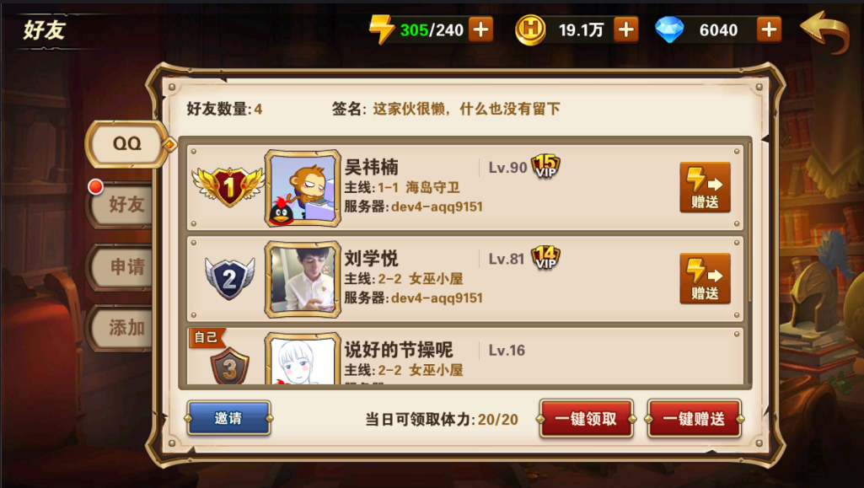

好友页签 | 